D_VV_polozkovy soupis
p.č. | Zařazení | Kód položky | Název | MJ | Množství | Jednotková cena - základ DPH | Cena celkem | Hodnota DPH 21% | Hodnota DPH 12%
D. VÝKAZ VÝMĚR - POLOŽKOVÝ SOUPIS PRACÍ A DODÁVEK
Stavba: |  |  | REVITALIZACE ULIČNÍ ZELENĚ – HLAVÁČOVA
k.ú.: |  |  | Brno - Maloměřice a Obřany
 |  |  | 09/2024, Ing. Jitka Zejbrdlichová
ZPEVNĚNÉ PLOCHY, SADOVÉ ÚPRAVY, MOBILIÁŘ

P.č. |  | Kód položky | Název | MJ | Množství | Jednotková cena - základ DPH | Cena celkem bez DPH | Hodnota DPH 21% | Hodnota DPH 12%

 |  |  | Poznámka
 |  |  | Poznámka - nenaceňovat
 |  |  | Pro rozpočet byla použita Cenová soustava ÚRS - K07 - krajinářské, terénní a zemní práce.
 |  |  | POKUD NENÍ UVEDENO JINAK, VÝMĚRY JSOU ODMĚŘENY KRESLÍCÍM PROGRAMEM Z VÝKRESOVÉ DOKUMENTACE
 |  |  | Položky "nezatříděno" vytvořeny individuální kalkulací dle kvalifikovaného odhadu s individuálními vstupy materiálů a výkonů.
 |  |  | Platí pro celou stavbu:
 |  |  | a.) veškeré položky na přípomoce, dopravu, montáž, zpevněné montážní plochy, atd… zahrnout do jednotlivých jednotkových cen
 |  |  | b.) součástí prací jsou veškeré zkoušky, potřebná měření, inspekce, uvedení zařízení do provozu, zaškolení obsluhy, provozní řády, manuály a revize v čj.
 |  |  | c.) v rozsahu prací zhotovitele jsou rovněž jakékoliv prvky, zařízení, práce a pomocné materiálu, neuvedené v tomto soupisu výkonů, které jsou ale nezbytně nutné k dodání, instalaci, dokončení a provozování díla, včetně ztratného a prořezů aj.
 |  |  | d.) součástí dodávky jsou i náklady na případná potřebná opatření související s ochranou stávajících sítí, kominukací či staveb
 |  |  | e.) součástí dodávky je případně i kompletní dokladová část díla nutná k získání kolaudačního souhlasu stavby
 |  |  | f.) součástí jednotkových cen jsou i vícenáklady povisející s výstavbou v zimním období, průběžný úklid staveniště a přilehlých komunikací, likvidací odpadů, dočasná dopravní omezení atd.
 |  |  | h.) pokud se v dokumentaci vyskytují obchodní názvy, jedná se pouze o vymezení minimálních požadovaných standardů výrobku, technologie či materiálu a zadavatelpřipouští použití i jiného, kvalitativně či technologicky obdobného řešení
 |  |  | Nedílnou součástí výkazu výměr (slepého rozpočtu) je projektová dokumentace!
 |  |  | Zpracovitel nabídky je povinen prověřit specifikace a výměry uvedené ve výkazu výměr.
 |  |  | V případě zjištěných rozdílů má na tyto rozdíly upozornit ve lhůtě pro podání nabídek prostřednictvím žádosti o dodatečné informace k zadávacím podmínkám. Následné změny výměry v průběhu realizace nebudou akceptovány.

1 |  |  | Puruplastové desky - cesty
 | HSV | nezatříděno | Puruplast E50 (černá barva 101 E50 S) - započítáno 25% navýšení plochy na prořezy šikmých cest vč. dopravy | m2 | 12.00 | 0.00 Kč | 0.00 Kč | 0.0 Kč
 | HSV |  | Uložení Puruplastových desek - kvalifikovaný odhad | m2 | 12.00 | 0.00 Kč | 0.00 Kč | 0.0 Kč
 | HSV | 58343930 | kamenivo drcené hrubé frakce 16/32 -(podsyp puruplastových desek - 130mm) | t | 2.75 | 0.00 Kč | 0.00 Kč | 0.0 Kč
 |  |  | Desky budou uloženy na štěrkovou plochu tak, aby vznikl šikmý průchod trvalkovými záhony o šířce 666 mm. Štěrk bude položen na stávající substrát a uhutněn .
 | HSV | 58343810 | kamenivo drcené hrubé frakce 4/8 - vyrovnávací vrstva 20mm pro uložení puruplastových desek | t | 0.42 | 0.00 Kč | 0.00 Kč | 0.0 Kč
 | HSV | nezatříděno | kamenivo drcené hrubé frakce 8/32 (na vysypání puruplastových desek - frakce 16/32 s přimíchanou jemnější složkou pro lepší vyplnění mezer desek) | t | 0.96 | 0.00 Kč | 0.00 Kč | 0.0 Kč
 |  |  | Doprava:
 | HSV | 997221551 | Vodorovná doprava suti bez naložení, ale se složením a s hrubým urovnáním ze sypkých materiálů, na vzdálenost do 1 km | t | 4.13 | 0.00 Kč | 0.00 Kč | 0.0 Kč
 | HSV | 997221559 | Příplatek ZKD 1 km u vodorovné dopravy suti ze sypkých materiálů (doprava celkem cca 11km - zohledněno v celkových tunách) | t | 45.41 | 0.00 Kč | 0.00 Kč | 0.0 Kč
 |  | 997221141 | Vodorovná doprava suti ze sypkých materiálů stavebním kolečkem do 50 m | t | 4.13 | 0.00 Kč | 0.00 Kč | 0.0 Kč

2 |  |  | Štěrková pochozí plocha "drenážní mlat"
 |  |  | Pochozí prostor v ploše č.7. Jedná se o prostor nad kořenovým systémem stávajícího stromu, jehož kořeny budou odhaleny supersonickým rýčem Airpade a obsypány novou směsí strukturálního substrátu, který bude citlivě hutněn s přihlédnutím k nejlepší možné variantě po odhalení kořenů. Cílem je, aby došlo následně k co nejmenšímu sesedání, ale k maximální ochraně kořenů. (viz. položky sadových úprav). Nad tímto substrátem bude vytvořena štěrková vrstvená pochozí plocha z níže uvedených vrstev kameniva. Při zakládání je nutné vlhčení vodou a citlivé hutnění s ohledem na kořenový systém stromu. Výška finálního terénu bude přizpůsobena po odhalení kořenů. Bude jen o malinko vyšší než původní terén - maximální navýšení o 50mm.
 |  | 564831011 | Podklad ze štěrkodrti s rozprostřením a zhutněním plochy jednotlivě do 100 m2, po zhutnění tl. 100 mm | m2 | 12.40 | 0.00 Kč | 0.00 Kč | 0.0 Kč
 |  |  | *SPODNÍ VRSTVA - Použito drcené kamenivo ve složení 50% frakce 2/8 + 50%frakce 8/16 mm, zhutněná (jemně zavibrovaná či válcem) s ohledem na kořeny smrku, dle možností po odhalení kořenů, tl. 80 mm. Spotřeba cca 1,9 t pro danou plochu. Vlhčené.
 |  | 564811011 | Podklad ze štěrkodrti ŠD s rozprostřením a zhutněním plochy jednotlivě do 100 m2, po zhutnění tl. 50 mm (cena vč. materiálu)* | m2 | 12.4 | 0.00 Kč | 0.00 Kč | 0.0 Kč
 |  |  | *HORNÍ VRSTVA - Homogenně promíchané fr. 0/8 mm (50%) + fr. 2/8 mm - barva béžová/písková, tl. 50 mm, jemně hutněná válcem. Potřeba cca 1,2 t pro danou plochu. Vlhčené.
 | HSV | 997221141 | Přesun materiálu - Vodorovná doprava suti ze sypkých materiálů stavebním kolečkem do 50 m | t | 3.10 | 0.00 Kč | 0.00 Kč | 0.0 Kč
 |  | 184814211 | Míchání štěrkodrti ručně * | m3 | 1.61 | 0.00 Kč | 0.00 Kč | 0.0 Kč
 |  |  | *ŠD je nutné při promíchávání a před pokládkou rovnoměrně navlhčit a promíchat. Hmota musí být homogenní. Odhalené kořeny stromu je nutné udržovat vlhké a chránit.
 |  |  | Štěrkové napojení cesty k bráně v ploše č. 12:
 |  | 564841012 | Podklad ze štěrkodrti ŠD s rozprostřením a zhutněním plochy jednotlivě do 100 m2, po zhutnění tl. 130 mm (cena vč. materiálu)* | m2 | 5.8 | 0.00 Kč | 0.00 Kč | 0.0 Kč
 |  | 122211101 | Odkopávky a prokopávky v hornině třídy těžitelnosti I, skupiny 3 ručně | m3 | 0.754 | 0.00 Kč
 |  |  | Doprava:
 | HSV | 997221551 | Vodorovná doprava suti bez naložení, ale se složením a s hrubým urovnáním ze sypkých materiálů, na vzdálenost do 1 km | t | 3.10 | 0.00 Kč | 0.00 Kč | 0.0 Kč
 | HSV | 997221559 | Příplatek ZKD 1 km u vodorovné dopravy suti ze sypkých materiálů (doprava celkem cca 11km - zohledněno v celkových tunách) | t | 31.00 | 0.00 Kč | 0.00 Kč | 0.0 Kč

3 |  |  | Bourání konstrukcí - obrubníky
 |  |  | Odstranění stávající betonové zídky navazující na plochu č. 7 v předprostoru školy. Celková délka zídky cca 6 m, výška cca 300 mm, vyhloubení pro štěrkový podsyp cca 150 mm. Objem betonových profilů nad povrchem cca 0,36 m3, pod povrchem cca 0,2 m3. V místě bude místo zdiva usazen dubový kvádr ve štěrkovém loži - viz mobiliář (bude sloužit zároveň jako posezení).
 |  | 129911121 | Bourání zdiva - Odstranění stávající betonové zídky navazující na plochu č. 7 v předprostoru školy. | m3 | 0.56 | 0.00 Kč | 0.00 Kč | 0.0 Kč
 |  |  | 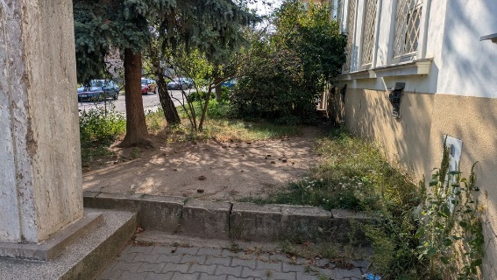
 |  |  | OBRUBA PLOCHY č. 6
 |  |  | Oprava betonového obrubníku okolo plochy č. 6 a jeho ponížení do úrovní terénu. Obrubník je velmi zarostlý vegetací a částečně překrytý zeminou, ale viditelné části jsou v dezolátním stavu. Po vyčištění plochy a jeho odkrytí bude upřesněno nejvhodnější řešení. Je ale nutné obrubník ponížit na úroveň cest. Pokuc bude betonový základ držící přilehlé cesty v pořádku, lze jen odstranit zbytky obrub nad terénem a ponechat betonový základ držící cestu. Pokud nebude obruba po odhalení funkční, bude třeba usadit nový obrubník do úrovni terénu. Úzký rovný betonový obrubník, variantně ocelovou pásovinu (dle konkrétní situace a stavu základu). Cílem je vyhnout se pracím v chodníku a rozebírání zámkové dlažby.
 |  |  | 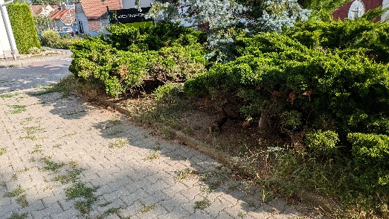 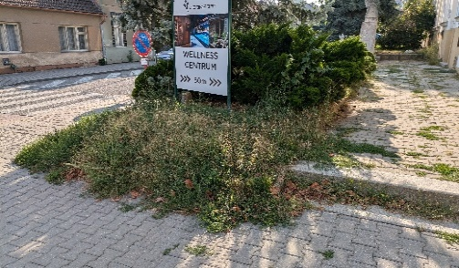
 |  | 916131112 | Osazení silničního obrubníku betonového ležatého bez boční opěry do lože z betonu prostého | m | 25.80 | 0.00 Kč | 0.00 Kč | 0.0 Kč
 |  |  | Doprava - odvoz odpadu na skládku:
 | HSV | 162751117 | Vodorovné přemístění výkopku nebo sypaniny po suchu na obvyklém dopravním prostředku, bez naložení výkopku, avšak se složením bez rozhrnutí z horniny třídy těžitelnosti I skupiny 1 až 3 na vzdálenost přes 9 000 do 10 000 m | m3 | 0.76 | 0.00 Kč | 0.00 Kč | 0.0 Kč
 | VRN | nezatříděno | uložení na skládce - kvalifikovaný odhad | t | 1.37 | 0.00 Kč | 0.00 Kč | 0.0 Kč

4 |  |  | Mobilinář
 |  |  | LAVIČKA MASIVNÍ DŘEVĚNÁ - KVÁDR
 |  | nezatříděno | 2x Dubový sedák z jediného kusu masivního dřeva - rozměry 4500x400x430 mm (může být složen ze 2 různě dlouhých ks aby bylo dosaženo požadované délky) a 3000x400x430 mm | m3 | 1.30 | 0.00 Kč | 0.00 Kč | 0.0 Kč
 |  | nezatříděno | 3x dubový sedák držící svah záhonu v ploše č.7 - přibližně 2580x350x330mm, 1690x350x330mm a 1940x350x330 mm (nutná kontrola před realizací v terénu) | m3 | 0.72 | 0.00 Kč | 0.00 Kč | 0.0 Kč
 |  | nezatříděno | 1x dubový lem záhonu v ploše č.6 (roh) - přibližně 3400x250x250mm (nutná kontrola před realizací), 740x250xcca výška 130mm (v případě usazování nového obrubníku (viz sekce 3) je možné variantně vyřešit spolu s obrubníky - nebo usadit žulovou obrubu navazující přímo na kamenný schod mezi záhonem a školou) | m3 | 0.24 | 0.00 Kč | 0.00 Kč | 0.0 Kč
 |  |  | * Ceny jsou včetně kotvení, opracování dřeva, dopravy a uložení do štěrkového lože vč. štěrku (kvalifikovaný odhad)
 |  |  | Doprava do 5 km
 | HSV | 998231311 | lavička | t | 2.26 | 0.00 Kč | 0.00 Kč | 0.0 Kč
...

